更新履歴
案件名 仕様変更 更新履歴

更新履歴
 | 更新日 | Version | 備考
 | 2017-08-09 | 1.00 | 初版作成

仕様変更一覧
案件名 仕様変更一覧

 | リクエスト内容 |  |  |  |  |  |  |  | 影響 |  |  |  | 承認 |  |  | 実装
番号 | 優先度 | リクエスト者 | 日付 | 種類 | 詳細説明 | 理由 | 対策方法 | 期待期限 | スコープ | リスク | スケジュール | コスト | 承認者 | 承認状態 | 承認日付 | JIRA ID | 担当者 | 開始日 | 完了日 | ステータス
CR001 | High |  |  | Product
CR002 | Medium |  |  | Project
CR003 | Low
CR004
CR005
CR006
CR007
CR008
CR009
CR010
CR011
CR012
CR013
CR014
CR015
CR016
CR017
CR018

CR001詳細
案件名 仕様変更詳細 CR001

Summary
JIRA ID
Priority
Request Person
Request Date
Request Type

Description of change request

Reason for change

Proposed Approach to Resolve

Project plan area | Impact of proposed changes
On Scope
On Risk
On Schedule
On Cost
On Other
Approvals to Proceed
PM/TeamLead
Customer
Resolve Status
JIRA ID
担当者
開始日
完了日
ステータス

DEFINE
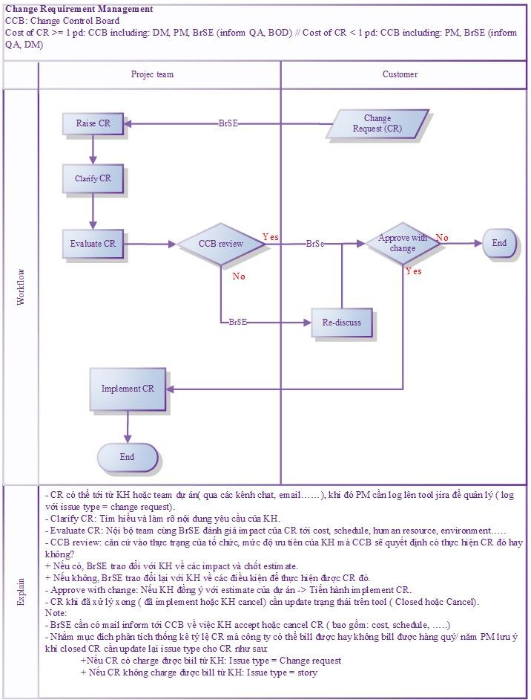
案件名 関連定義

Status

Priority
 | High
 | Medium
 | Low

仕様変更の対応手順

